出力フロー
帳票（JFP1080_事業別予算査定一覧表・当初） 出力フロー
START

① バリデーションチェック他
段階 | 処理内容 | 役割
① バリデーションチェック他 | 入力データのチェック | 必須項目やバリデーション等のチェックを行う
② データ変換機能 | リクエスト対応 | APIや画面からリクエストを受け取り、形式を整理する
② データ変換機能
③ 帳票の出力制御 | PDFに出力するまでを制御する | 帳票を出力する処理全体を指示・管理する（④～⑦の工程管理）
④ 帳票フォーマット決定 | 出力形式の判断を行う | 出力を行う帳票のフォーマットを判定、ルート振り分け
⑤ 帳票出力データの変換制御 | ④で取得したデータを適切な変換処理へ導く | データの分解～形成を行い、処理⑥へ送るか等を判断する
③ 帳票の出力制御
⑥ JFP1080専用変換 | JFP1080向け加工 | 帳票JFP1080専用のデータ形式へ変換
⑦ PDF変換処理 | PDF生成 | PDF作成モジュールに処理を依頼しPDF化を行う
④ 帳票フォーマット決定
・JFP1080としての主要な処理

⑤ 帳票出力データの変換制御
④「どの帳票を作るか決める」
⑤「その帳票用の処理へ振り分ける」
⑥「JFP1080専用の形に変換する」
⑥ JFP1080専用変換

⑦ PDF変換処理

END

帳票PDF
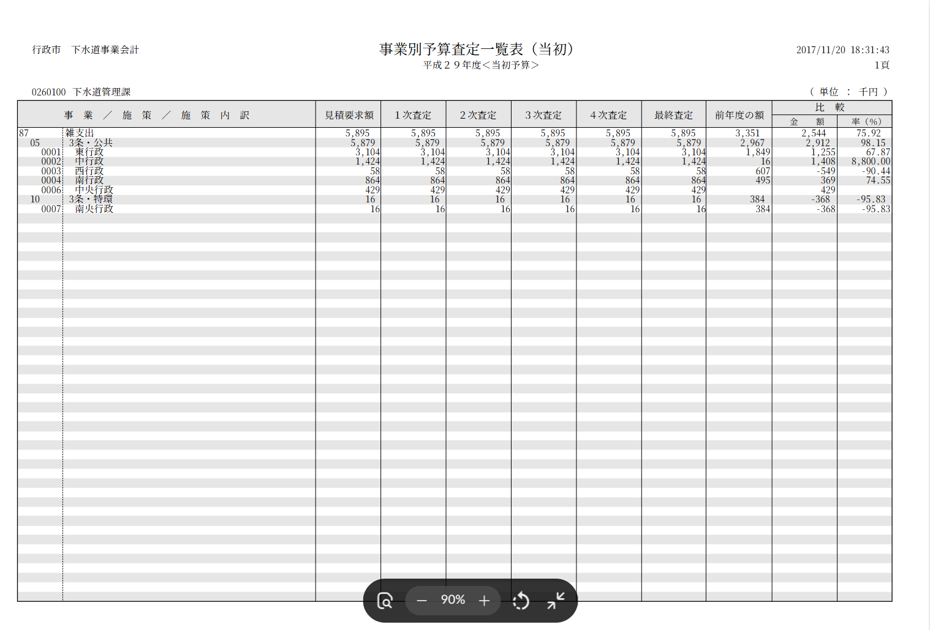

①
① バリデーションチェック他

行っているチェック | 内容 | 詳細
必須チェック | 必須項目が空でないかを判定 | ・予算年度 ・会計年度（西暦） ・事業>施策>施策内訳の階層、情報ツリー
固定値チェック | 帳票種別（report_type）の判定 | ・事業別予算査定一覧表・当初（project_budget_assessment）でなければ弾く
型チェック | 数値かを判断する | ・1次査定額〜4次査定額 ・最終査定額 ・要求額 ・前年度予算額 ・階層レベル
 | 文字列かを判断する | ・事業/施策コード ・名称
 | 情報がツリー型になっているかを判断する | ・「どの施策がどの事業に属するか」という、所属関係を保持しているかを確認
構造チェック | ツリーの内容が正しいかを判断する | ・「事業」の下に「施策」「施策内訳」がツリーとして正しくぶら下がっているかを調査する

②
② データ変換機能
START

リクエスト受付
①型検証
データの受取
順序 | 処理 | 詳細
1 | リクエスト受付 | 予算編成システムから、リクエストを受け付ける。
2 | データの受取 | ①バリデーションチェックを行った入力データを受け取る。
3 | データ整理 | 受け取ったデータを『帳票共通処理』に渡せる形式に整える。
4 | データ組み立て | 『帳票共通処理』に渡すためのリクエストを作成する。
データ整理
5 | データの受け渡し | 『帳票共通処理』を呼び出し、処理を委譲する。
6 | 結果を返す | 『帳票共通処理』からの処理結果を返す。
データ組み立て
 | 『帳票共通処理』… | データをPDFに変換する際、複数の帳票が共通で呼び出しを行う処理。

データの受け渡し

帳票共通処理

結果の受取

③出力統括

END

③
③ 帳票の出力制御
START
帳票出力要求の受け取り
JFP1080固有の処理は持たない。
順序 | 処理 | 詳細
1 | 帳票出力要求の受け取り | 対象の帳票を、受け取った入力データで出力したいといった要求を受け付ける。
④ 帳票フォーマット決定
2 | データ形成の委託（→④） | 受け取ったデータを、帳票形成させる工程（④）へ委託して実行させる。 （JFP1080の場合、査定額の階層が④以降の工程で組み上がる。）
テンプレート（様式）の
確定
3 | テンプレート（様式）の確定 | ※いずれかにエラーがあれば処理を止める。 ・その帳票の様式が台帳にあるか ・最新バージョンの確定 ・確定したバージョン様式は、データが挿入可能となる設定となっているか
出力モードの
判断
4 | 出力モードの判断 | 出力モードを「同期」にするか「非同期」にするかを決める。 （JFP1080の場合、標準＝同期。）
処理をスタックし、
後に取得を行う。
非同期
5(a) | 出力モード「同期」 ⑦へPDF生成の委託を行う | 【同期】 データと様式を合わせ、⑦にPDF生成を指示する。 完成したPDF帳票を利用者へ返す。
同期
※JFP1080の場合はこのルート
⑦ PDF変換処理
⑦ PDF変換処理
5(b) | 出力モード「非同期」 ⑦へPDF生成ジョブを投入する | 【非同期】※時間のかかる／大量／一括出力向け。 PDFは即座に作成しない。 ジョブIDと進捗確認先だけ返し、PDFの生成はジョブへスタックさせる。 成果物は一定期間（24時間）保持し、後に取得が可能。

END

④
④ 帳票フォーマット決定
START
③データ

データ中核の取り出し
report_type形式
（JFP1080はこのルート）
形式の判定
直渡し可能データ（整形済み）
順序 | 処理 | 詳細
1 | 入力の取り出し | ③より渡されたデータから、中核部分をを取り出す。
2 | 形式の判定 | ※入力が次の3形式のどれかを見分ける。 ・report_type形式 ・統一フォーマット ・直渡し可能データ（整形済み）
統一フォーマット
3 | ルート振り分け | 判定結果に応じて変換先を決める。 ・report_type形式 → ⑤へ渡す（JFP1080の場合はこのルート） ・統一フォーマット → 共通帳票フォーマットに変換する ・直渡し可能データ（整形済み） → そのまま通す
4 | 出力先IDの確定 | ⑤から「実際の帳票ID（code_id）」が返る。
⑤ 帳票出力データの変換制御
共通フォーマット

帳票IDを返す

END

⑤
⑤ 帳票出力データの変換制御
START
データの分解
・帳票種別（report_type）
・付帯情報（context）
・明細データ（data）
ハンドラの取得
出力先IDの解決
順序 | 処理 | 詳細
1 | データの分解 | ④から受け取った入力データを3つに切り分ける。 ・帳票種別（report_type） … 帳票識別コード ※固定："project_budget_assessment" ・付帯情報（context） … 年度の判別情報等のメタ情報 ・明細データ（data） … 本体データ、明細の塊 ※タイトルヘッダー等は入力データにはなく、⑥で取得を行う。
2 | ハンドラの取得 | 帳票を処理するのに必要な３つの要素を取得する。 ・帳票固有の定数（タイトル文言・列数・帳票ID対応表など） ・当初/補正などの区分から実際の帳票IDを決める関数 ・明細データを整形する⑥の本体
⑥ JFP1080専用変換
3 | 出力先IDの解決 | どのSVGテンプレートに出すかを確定させる。 ※JFP1080＝"JFP1080_事業別予算査定一覧表(当初)"
4 | 専用変換の委託 | ⑥へ整形済みデータ（formData）の生成処理を受け渡す。
トレース記録
結果の返却
・帳票ID（code_id）
・整形済みデータ（formData）
5 | トレース記録 | ３点のログを記録する。 ・帳票種別（report_type） ・出力先ID（code_id） ・formDataの構成（例：['title','subtitle','fiscal_year','report_date','items']）
6 | 結果の返却 | 下記を組みにして④へ返す。 ・帳票ID（code_id） ・整形済みデータ（formData）

END

⑥
⑥ JFP1080専用変換
START

入力情報の取得
ツリーの再帰展開
順序 | 処理 | 詳細
1 | 入力情報の取得 | データを取り出す。 ・付帯情報（context） → 会計年度 ・明細データ（data） → 3階層ツリー（事業＞施策＞施策内訳）
2 | ツリーの再帰展開 | ツリー情報から「1ノード＝1明細行」に変換する。 子ノードがあれば子の明細として再帰的に展開する（下記4〜6を各ノードで実施）。
ラベル生成（１列目）
3 | ラベル生成（１列目） | ・「コード＋名称」を連結し、1列目を作る（事業/施策/施策内訳名） ・階層の深さ分だけ全角空白でインデントする
各列への割付（金額表示整形を同時に行う）
col1 = ラベル
col2 = 要求額
col3〜6 = 1〜4次査定
col7 = 最終査定
col8 = 前年度額
col9 = 最終査定 − 前年度額
col10（比率）
査定額の連鎖補完
4 | 査定額の連鎖補完 | 1次〜最終査定で未入力の段は前段の値を引き継ぐ ・起点 → 要求額：未入力なら 0 ・1次査定 → 未入力なら要求額 ・2次査定 → 未入力なら1次査定 ・3次査定 → 未入力なら2次査定 ・4次査定 → 未入力なら3次査定 ・最終査定 → 未入力なら4次査定 ・前年度額 → 未入力なら 0（連鎖には乗らない・独立）
5 | 各列への割付 | col1=ラベル、col2=要求額、col3〜6=1〜4次査定、col7=最終査定、col8=前年度額、 col9=最終査定−前年度額、col10（比率） 金額表示の整形を行う。
6 | 最終成形・返却 | タイトル・年度・明細をまとめ、整形済みデータ（formData）として⑤へ返す。

最終成形・返却
 | 整形ルール
 | 入力 | 表示
 | 空／未入力 | 空欄
 | 0 | 「0」
END
 | 負値 | 「△」＋カンマ区切り（例：△1,234）
 | 正値 | カンマ区切り（例：1,234）

⑦
⑦ PDF変換委譲
START
送信データの組み立て
別サービスへ送信
結果の受け取り（③へ）
順序 | 処理 | 詳細
1 | 送信データの組み立て | 送信データの組み立てを行う。 ・整形済みデータ（⑥の成果物：formData） ・様式（binding_json） ・描画エンジン指定
2 | 別サービスへ送信 | PDF生成サービス（pdf-converter）へHTTPで送信する。 応答待ちには上限時間（既定120秒）があり、超えると時間切れになる。
PDFの保存
※非同期の場合
3 | 結果の受け取り | 正常時は出来上がったPDF（バイナリ）を受け取り、③へ返す。 JFP1080の同期出力ではそのまま利用者のHTTPレスポンスとして返る。
4 | PDFの保存 | 非同期・一括出力の経路のみ、受け取ったPDFをファイルに書き出して保存する。 ※同期出力では通常このステップは通らない。

END

